Sheet1
 | r | z
1 | 88.5 | 98.15
7 | 90.75 | 98.32
13 | 92.5 | 97.81
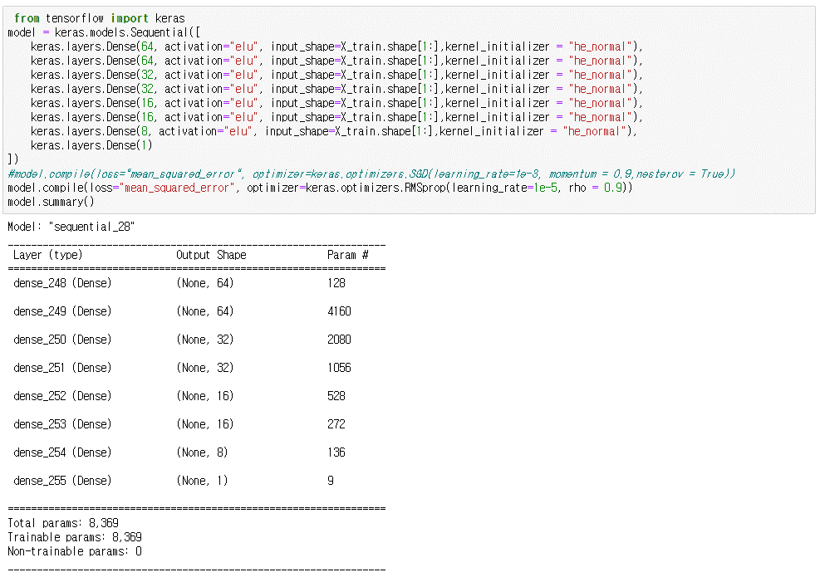
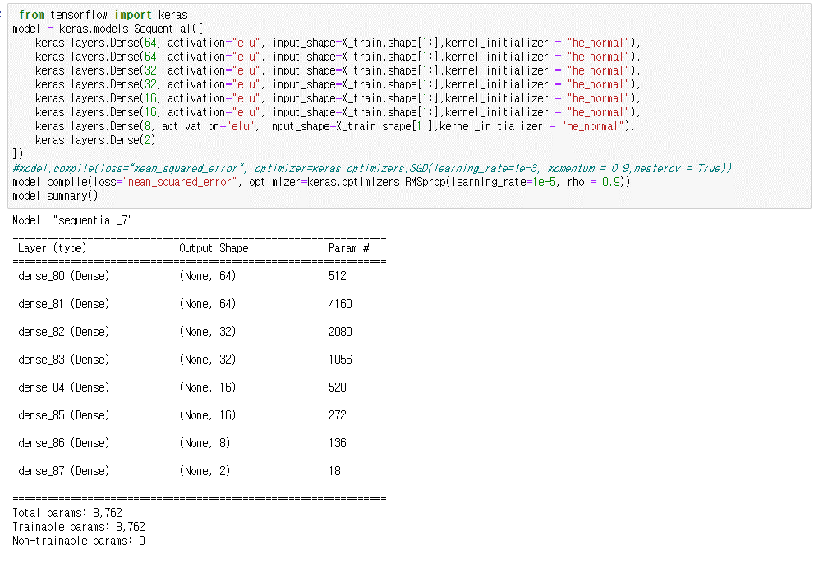
dist | 14 | 26 | 38 | 50 | 62 | 74 | 86
num | Sx00 | Sx01 | Sx02 | Sx03 | Sx04 | Sx05 | Sx06 | r | z | 비고
1 | o | o | o | o | o | o | o | 88.5 | 98.15 | z [0:84]
2 | x | o | o | o | o | o | o | 83.89 | 96.44 | z [0:84]
3 | o | o | o | o | o | o | x | 82.85 | 97.89 | z [0:84]
4 | x | o | o | o | o | o | x | 74.82 | 98.01 | z [0:84]
5 | x | o | x | o | x | o | x | 72.72 | 95.01 | z [0:84]
6 | o | x | o | x | o | x | o | 63.6 | 85.96 | z [0:84]
7 | o | o | o | o | o | o | o | 90.75 | 98.32 | z [10:84]
8 | x | o | o | o | o | o | o | 87.66 | 98.18 | z [10:84]
9 | o | o | o | o | o | o | x | 86.17 | 96.28 | z [10:84]
10 | x | o | o | o | o | o | x | 83.41 | 96.04 | z [10:84]
11 | x | o | x | o | x | o | x | 77.98 | 94.48 | z [10:84]
12 | o | x | o | x | o | x | o | 65.85 | 87.76 | z [10:84]
13 | o | o | o | o | o | o | o | 92.5 | 97.81 | z [16:84]
14 | x | o | o | o | o | o | o | 91.05 | 97.49 | z [16:84]
15 | o | o | o | o | o | o | x | 87.82 | 95.53 | z [16:84]
16 | x | o | o | o | o | o | x | 86.35 | 96 | z [16:84]
17 | x | o | x | o | x | o | x | 80.3 | 93.86 | z [16:84]
18 | o | x | o | x | o | x | o | 67.71 | 89.19 | z [16:84]
19 | o | o | o | o | o | o | o | 92.74 | 98.03 | z [20:80]
20 | x | o | o | o | o | o | o
21 | o | o | o | o | o | o | x
22 | x | o | o | o | o | o | x |  |  |  | dist | 14 | 26 | 38 | 50 | 62 | 74 | 86
23 | x | o | x | o | x | o | x |  |  |  | num | Sx00 | Sx01 | Sx02 | Sx03 | Sx04 | Sx05 | Sx06 | r | z | 비고
24 | o | x | o | x | o | x | o |  |  |  | 1 | o | o | o | o | o | o | o | 88.5 | 98.15 | z [0:84]
28 |  |  |  |  |  |  |  |  |  |  | 5 | x | o | x | o | x | o | x | 72.72 | 95.01 | z [0:84]
29 |  |  |  |  |  |  |  |  |  |  | 6 | o | x | o | x | o | x | o | 63.6 | 85.96 | z [0:84]
30 |  |  |  |  |  |  |  |  |  |  | 7 | o | o | o | o | o | o | o | 90.75 | 98.32 | z [10:84]
34 |  |  |  |  |  |  |  |  |  |  | 11 | x | o | x | o | x | o | x | 77.98 | 94.48 | z [10:84]
35 |  |  |  |  |  |  |  |  |  |  | 12 | o | x | o | x | o | x | o | 65.85 | 87.76 | z [10:84]
36 |  |  |  |  |  |  |  |  |  |  | 13 | o | o | o | o | o | o | o | 92.5 | 97.81 | z [16:84]
40 |  |  |  |  |  |  |  |  |  |  | 17 | x | o | x | o | x | o | x | 80.3 | 93.86 | z [16:84]
 |  |  |  |  |  |  |  |  |  |  | 18 | o | x | o | x | o | x | o | 67.71 | 89.19 | z [16:84]
 | r | z
 | 88.5 | 98.15
 | 90.75 | 98.32
 | 92.5 | 97.81

dist (mm) | 14 | 26 | 38 | 50 | 62 | 74 | 86
num | Sx00 | Sx01 | Sx02 | Sx03 | Sx04 | Sx05 | Sx06 | r | z
 | o | o | o | o | o | o | o | 92.5 | 97.81 | z [16:84]
 | x | o | x | o | x | o | x | 80.3 | 93.86 | z [16:84]
 | o | x | o | x | o | x | o | 67.71 | 89.19 | z [16:84]

